Hoja1
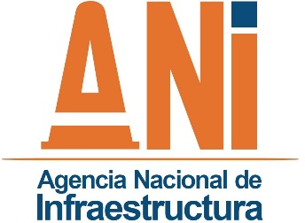 | SISTEMA INTEGRADO DE GESTIÓN |  |  |  |  |  |  | Código: | GADF-F-028
 | PROCESO | GESTIÓN ADMINISTRATIVA Y FINANACIERA |  |  |  |  |  | Versión: | 001
 | FORMATO | REGISTRO DE DOCUMENTOS DETERIORADOS |  |  |  |  |  | Fecha: | 2013-11-28

Dependencia | Serie | Subserie | Proyecto | Titulo | Caja | Carpeta | Folio/s | Tipo | N° Contrato

